Sheet1
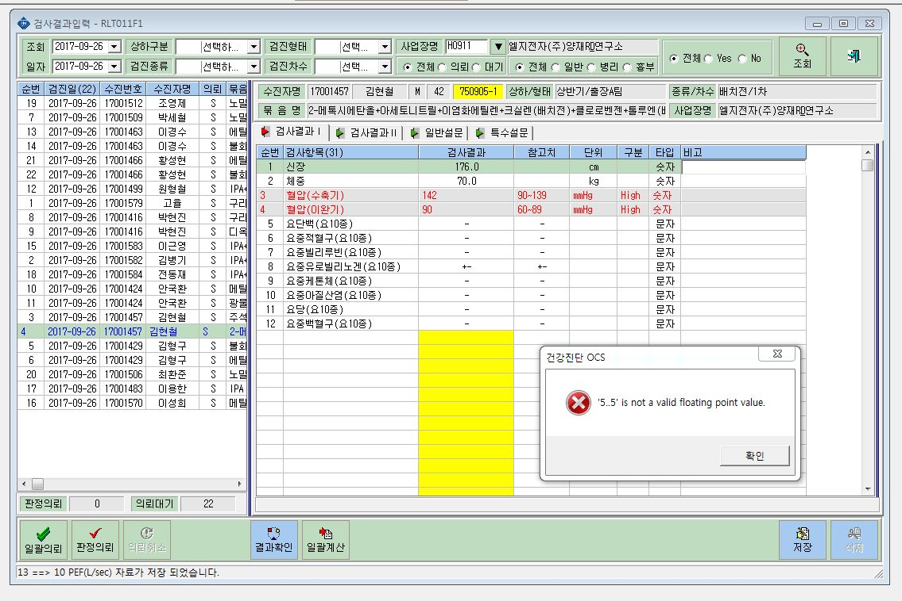

이런 메시지가 뜨며,
요PH(요10종)와 요비중(요10종) 입력란이 사라지고 없습니다.

